Chi tiết địa chất
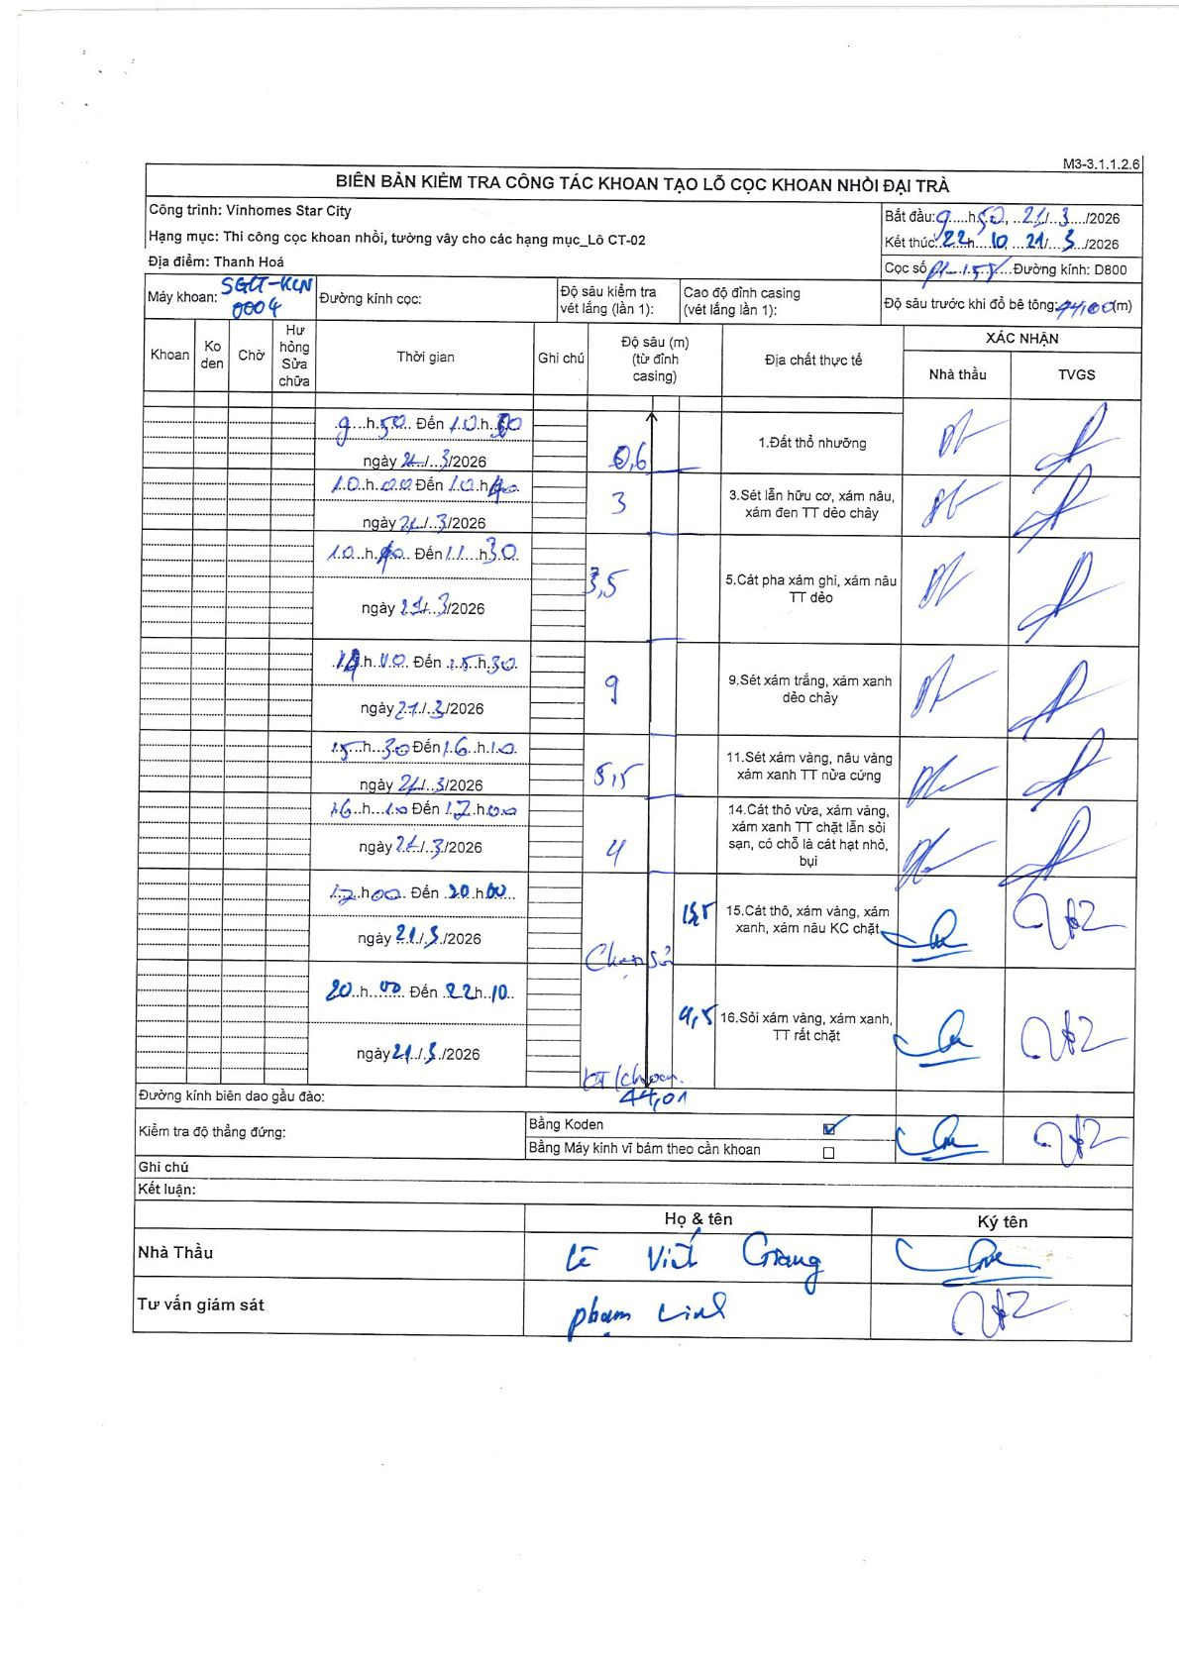
Dự án | Star City Thanh Hóa
Hạng mục | Thi công cọc khoan nhồi, tường vây cho các hạng mục_Lô CT-02
Tên bộ phận | Lô CT-02
Số hiệu cọc | P1-158
Tên Máy khoan | SGCT-KCN0004
Đường kính | D800
Bắt đầu thi công | 09:50 21/03/2026
Kết thúc thi công | 22:10 21/03/2026

Địa chất TT | Đường kính | Mô tả lớp thiết kế | Từ (h) | Đến (h) | Cao độ từ | Cao độ đến | T.Gian (h) | Dài (m) | V (m/h) | Ghi chú
1 | D800 | Đất thổ nhưỡng | 09:50 21/03/2026 | 10:30 21/03/2026 | 0 | -0.6 | 0.67 | 0.6 | 0.9
3 | D800 | Sét lẫn hữu cơ, xám nâu, xám đen TT dẻo chảy | 10:40 21/03/2026 | 12:40 21/03/2026 | -0.6 | -3.6 | 2 | 3 | 1.5
5 | D800 | Cát pha xám ghi, xám nâu TT dẻo | 12:50 21/03/2026 | 13:30 21/03/2026 | -3.6 | -7.1 | 0.67 | 3.5 | 5.25
9 | D800 | Sét xám trắng, xám xanh dẻo chảy | 14:10 21/03/2026 | 15:30 21/03/2026 | -7.1 | -16.1 | 1.33 | 9 | 6.75
11 | D800 | Sét xám vàng, nâu vàng xám xanh TT nửa cứng | 15:30 21/03/2026 | 16:10 21/03/2026 | -16.1 | -21.6 | 0.67 | 5.5 | 8.25
14 | D800 | Cát thô vừa, xám vàng, xám xanh TT chặt lẫn sỏi sạn, có chỗ là cát hạt nhỏ, bụi | 16:40 21/03/2026 | 17:40 21/03/2026 | -21.6 | -25.6 | 1 | 4 | 4
15 | D800 | Cát thô, xám vàng, xám xanh, xám nâu KC chặt | 17:50 21/03/2026 | 20:00 21/03/2026 | -25.6 | -39.1 | 2.17 | 13.5 | 6.23
16 | D800 | Sỏi xám vàng, xám xanh, TT rất chặt | 20:00 21/03/2026 | 22:10 21/03/2026 | -39.1 | -44.01 | 2.17 | 4.91 | 2.27

ẢNH BIÊN BẢN GỐC

